エビデンス
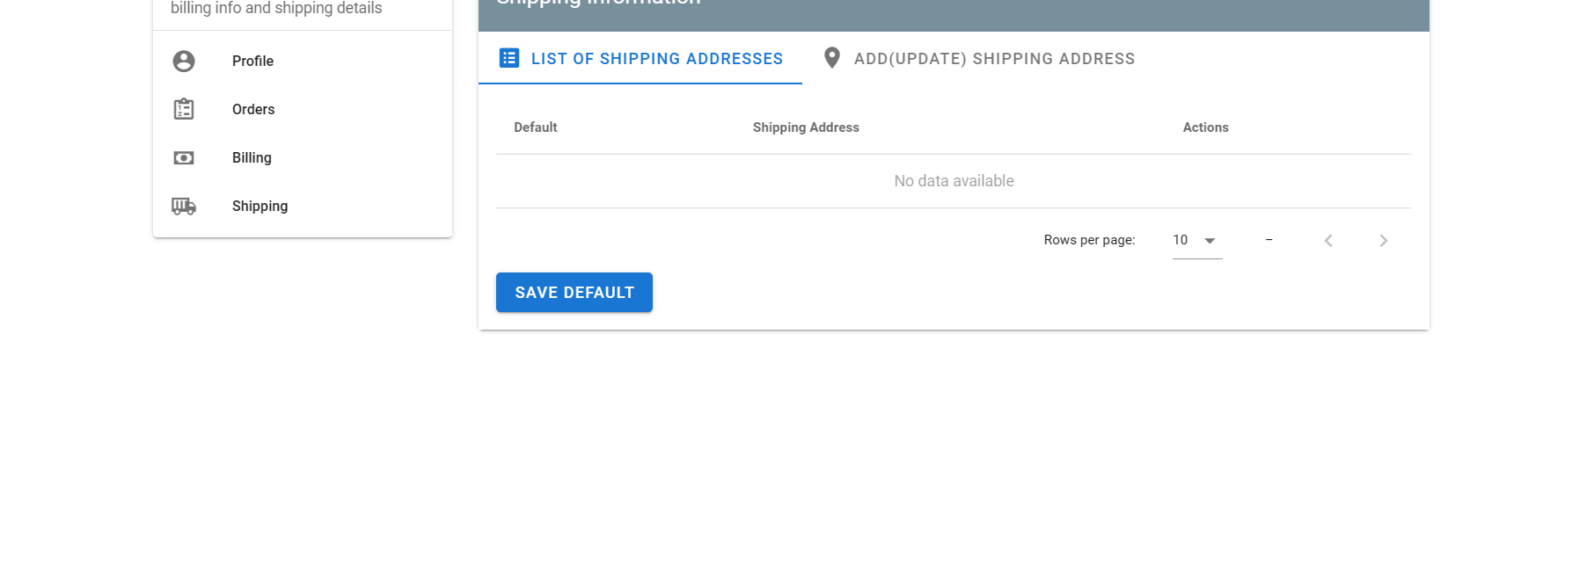
02_005_001

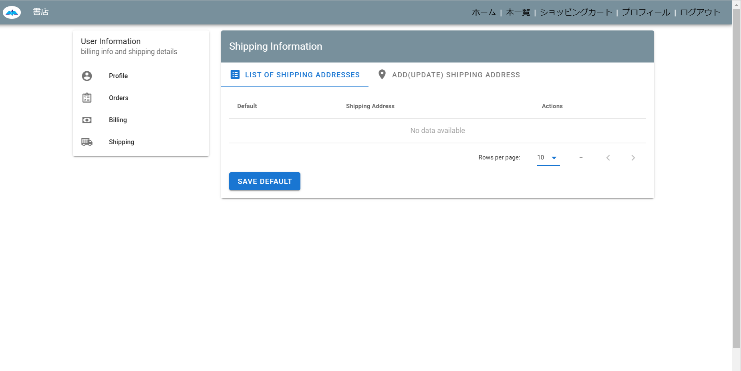

02_005_002
データがなし

02_005_003

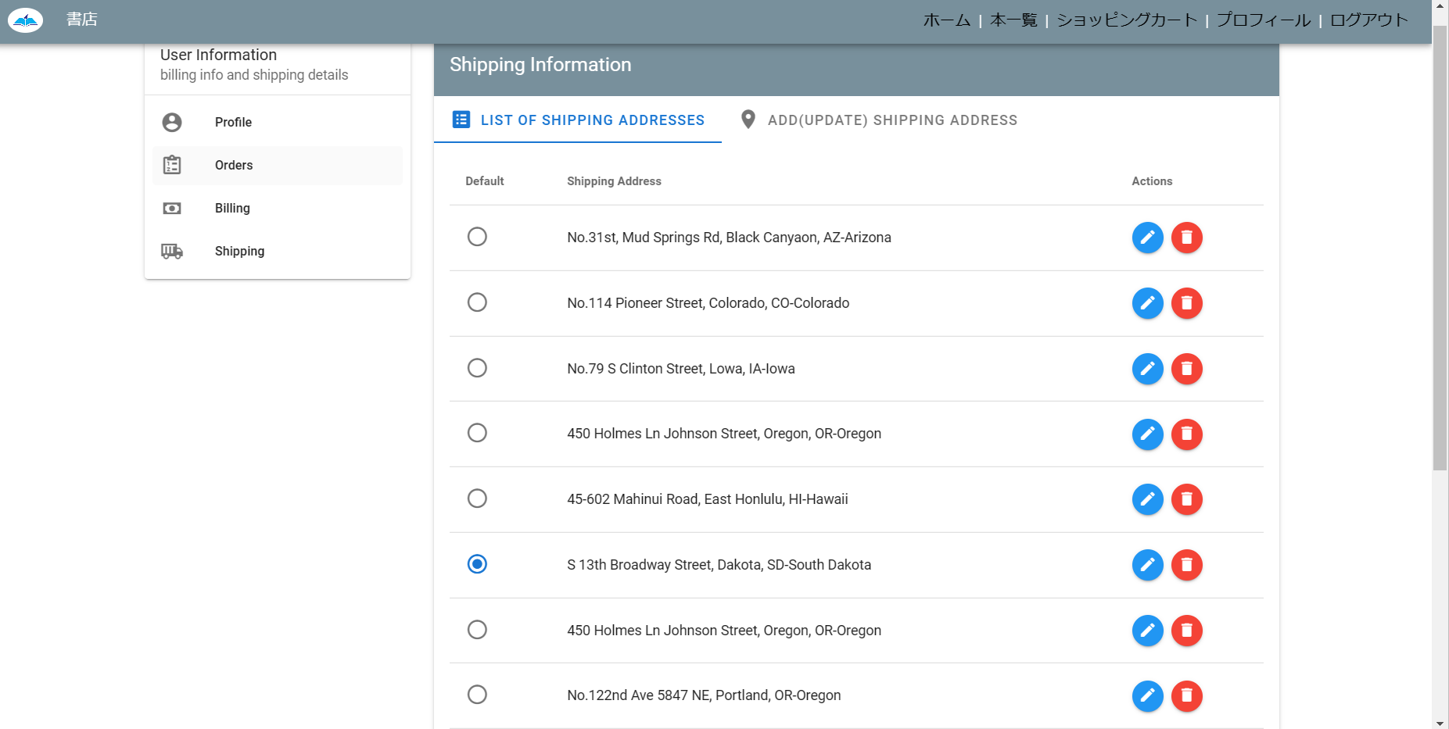

02_005_004

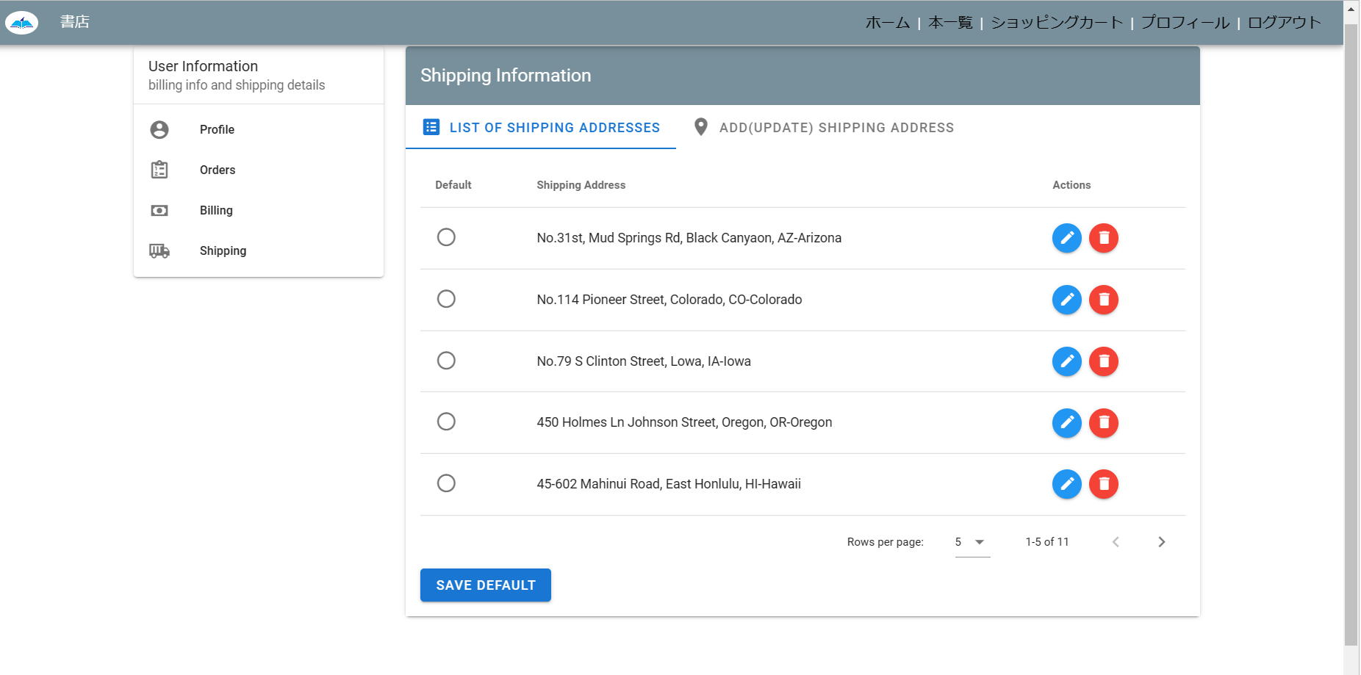
【Rows per page:】に【 5 】が変化すること

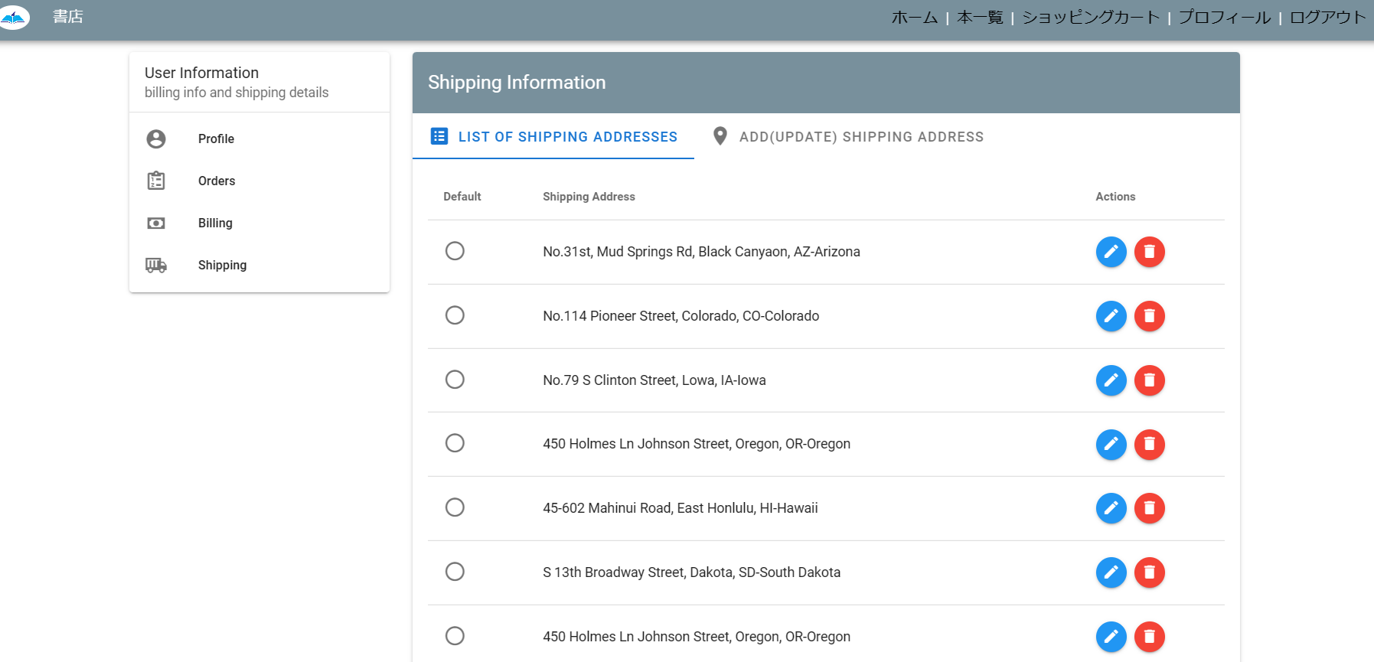
【Rows per page:】に【 10 】が変化すること

02_005_005

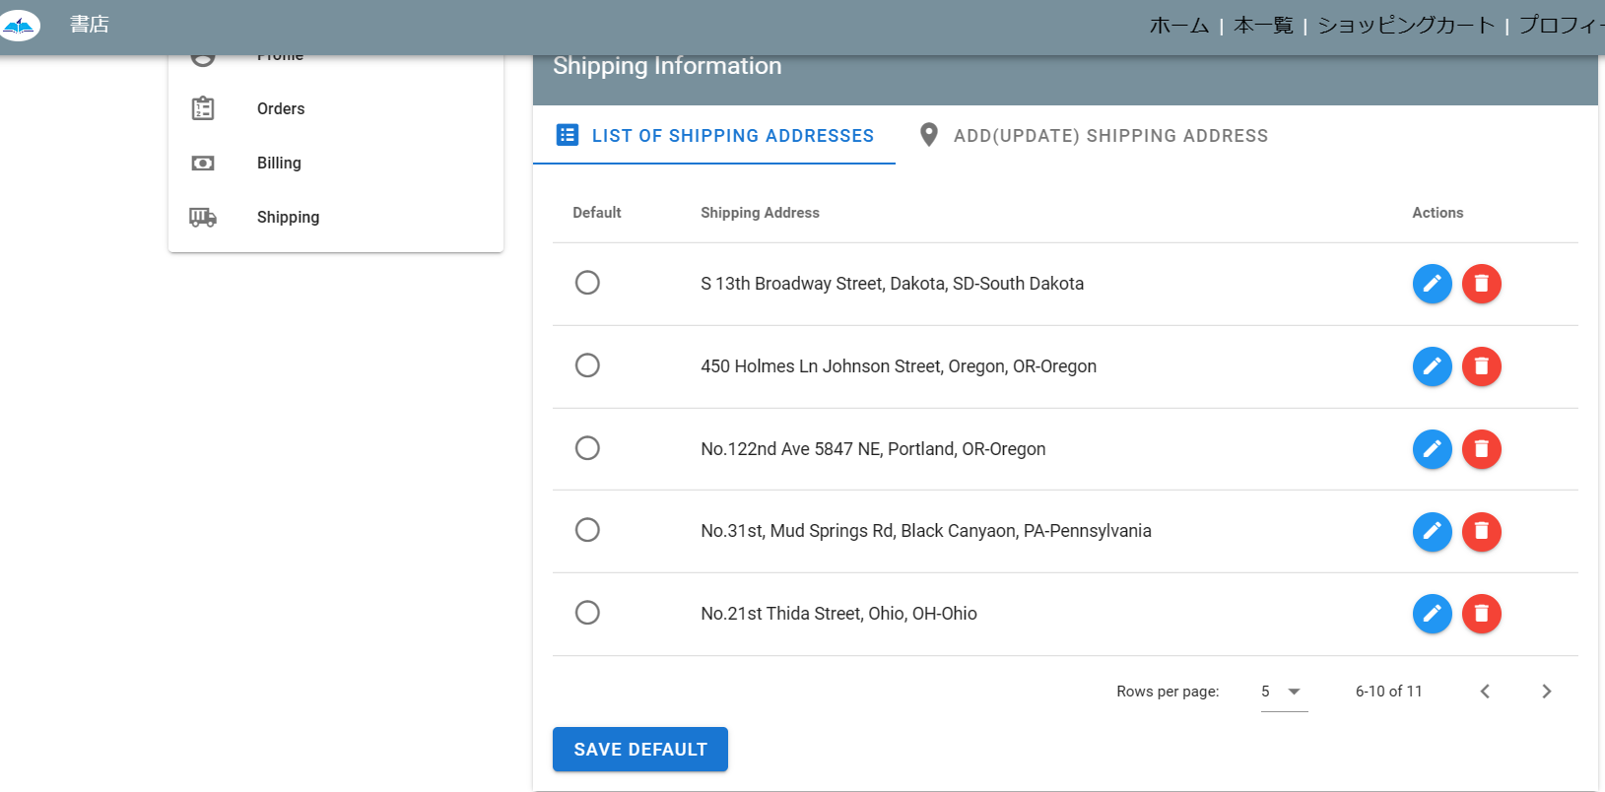
【 〈 ⇔ 〉 】がページを変化すること

02_005_006

次＆前 のページが存在すること

02_005_007

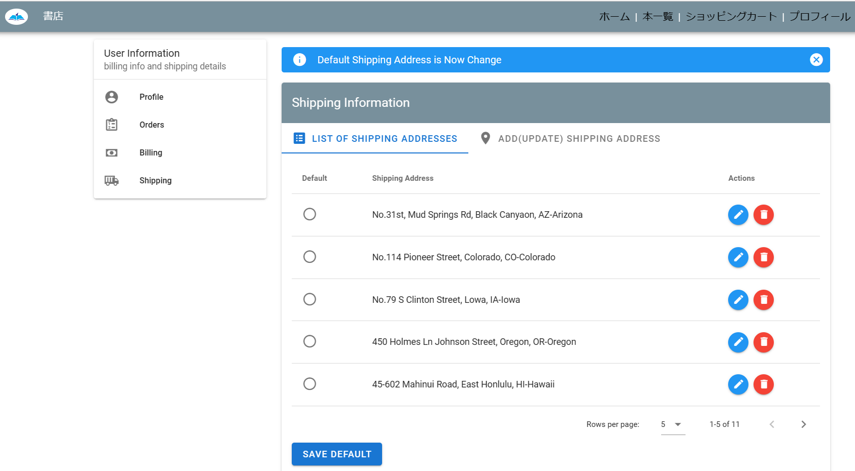
前のページがなしこと

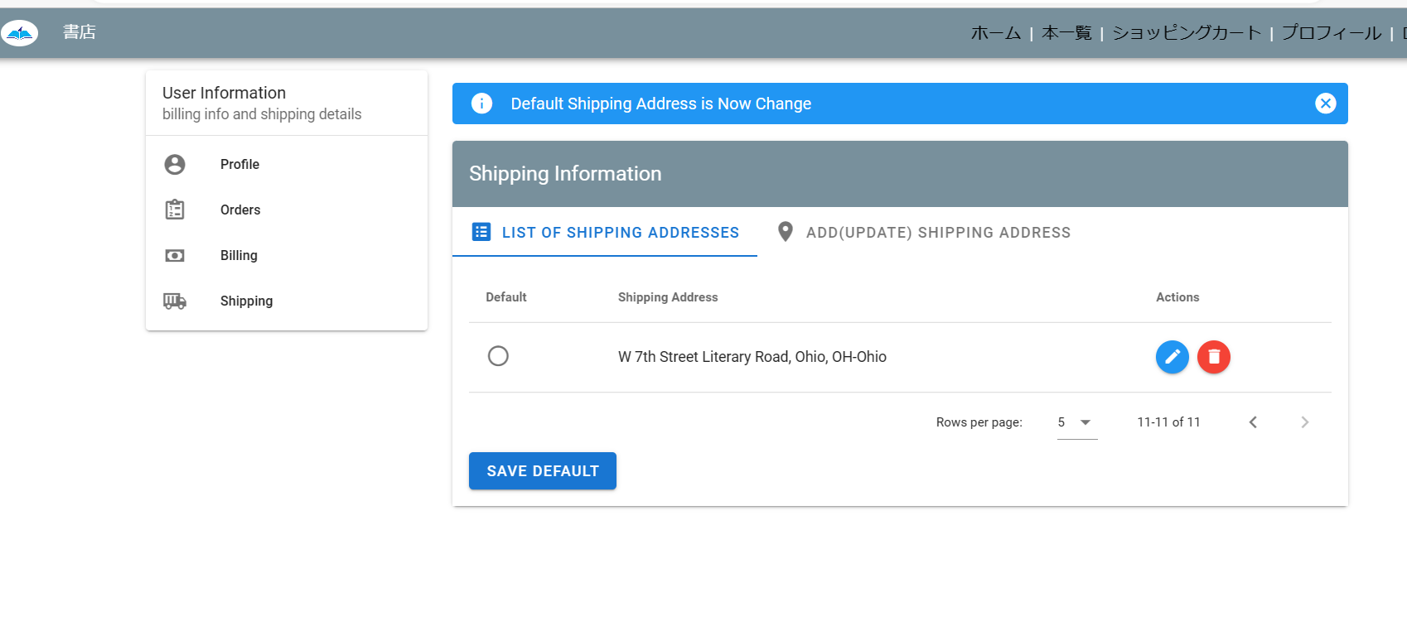
次のページがなしこと

02_005_008

02_006_009

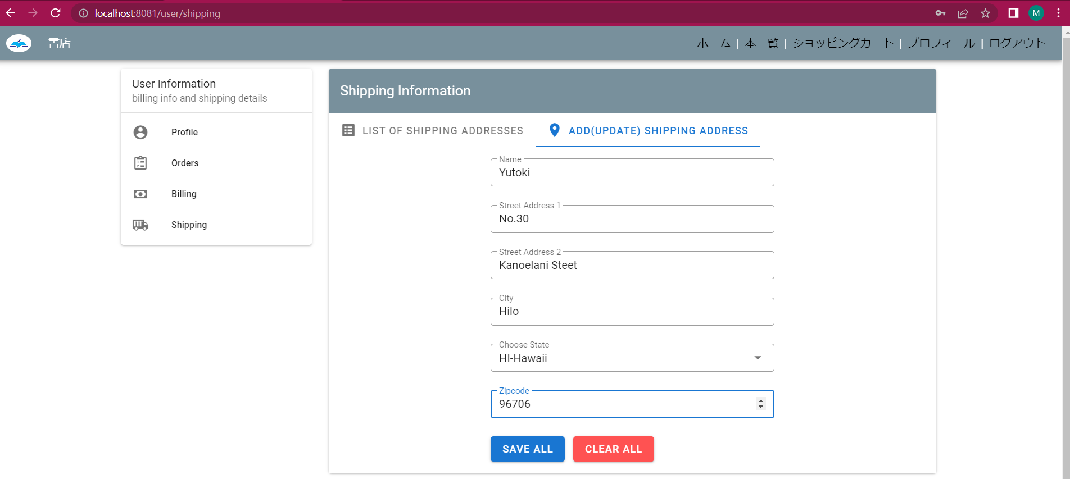
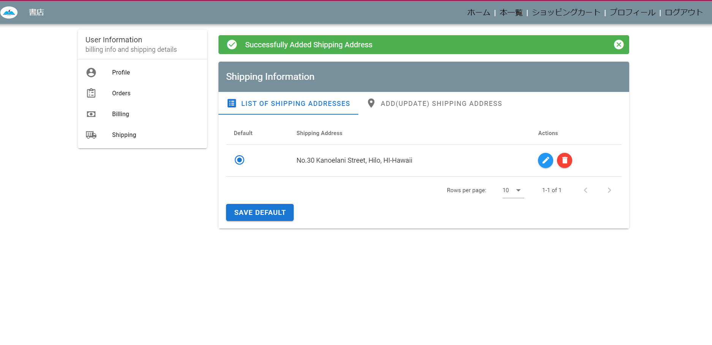
ダイアログボックスが出ること

02_006_010

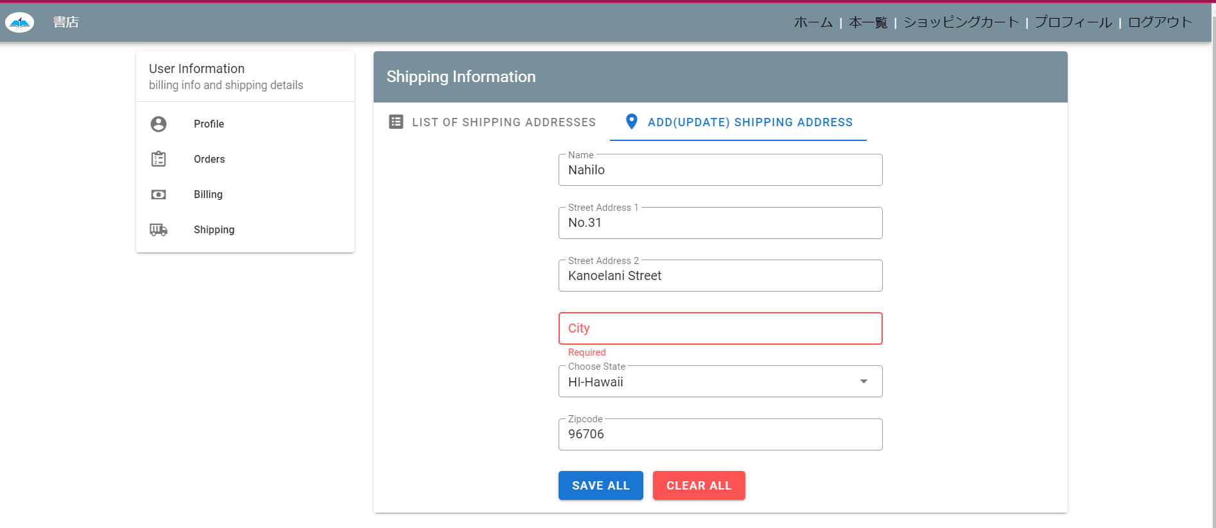
必要なデータがあること

02_006_011

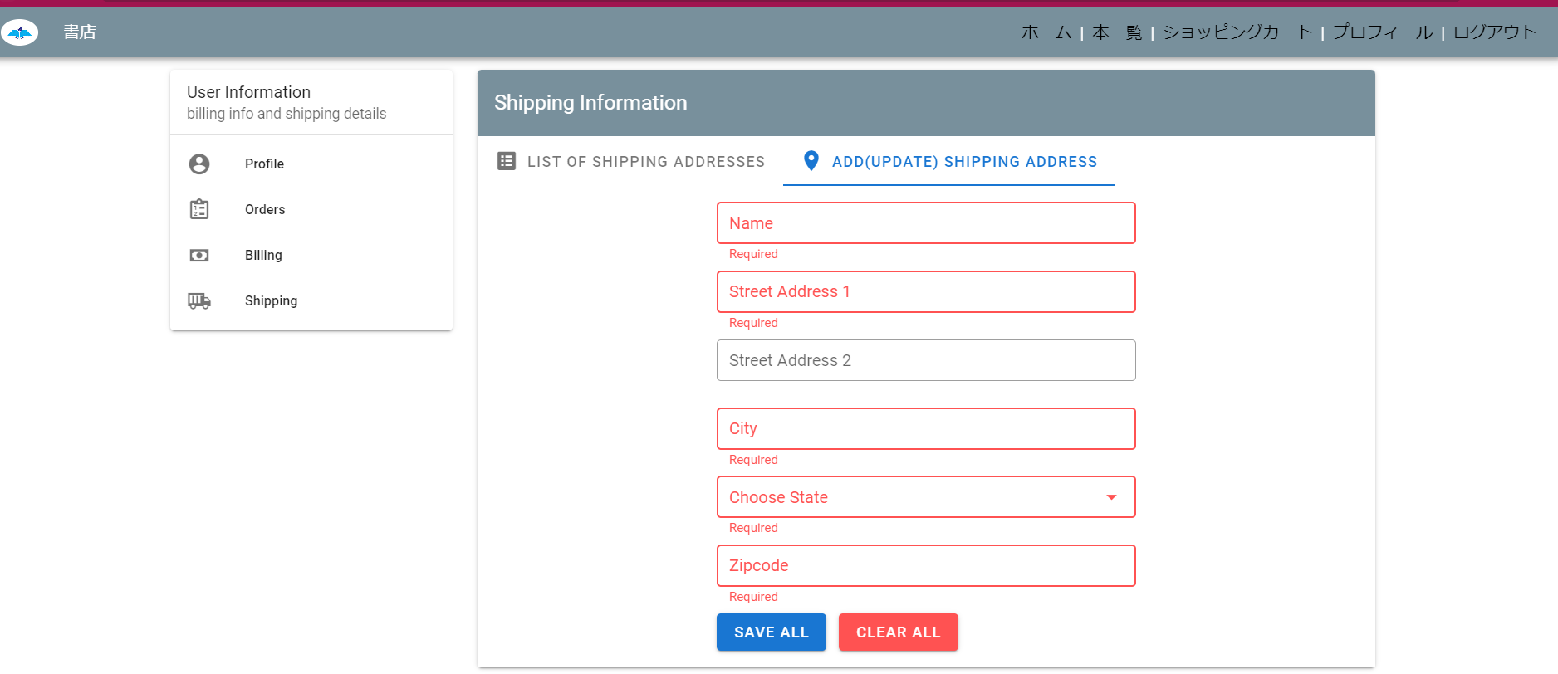

02_007_012

St/Rd更新前に場合

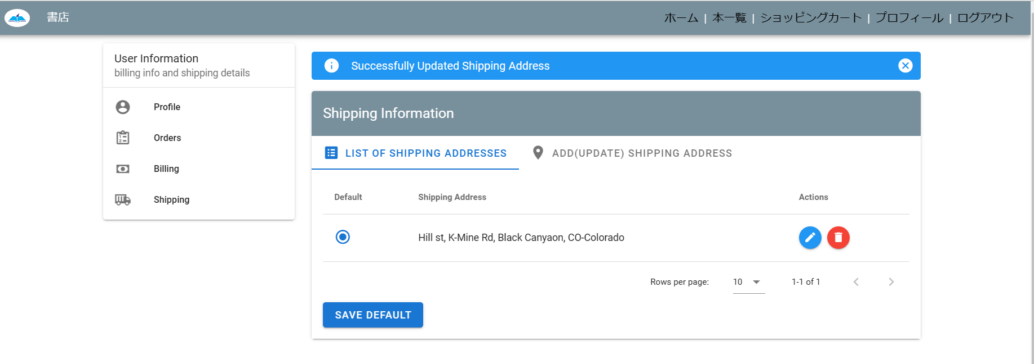
St/Rd更新後で場合

02_007_013

ダイアログボックスが出ること

02_008_014

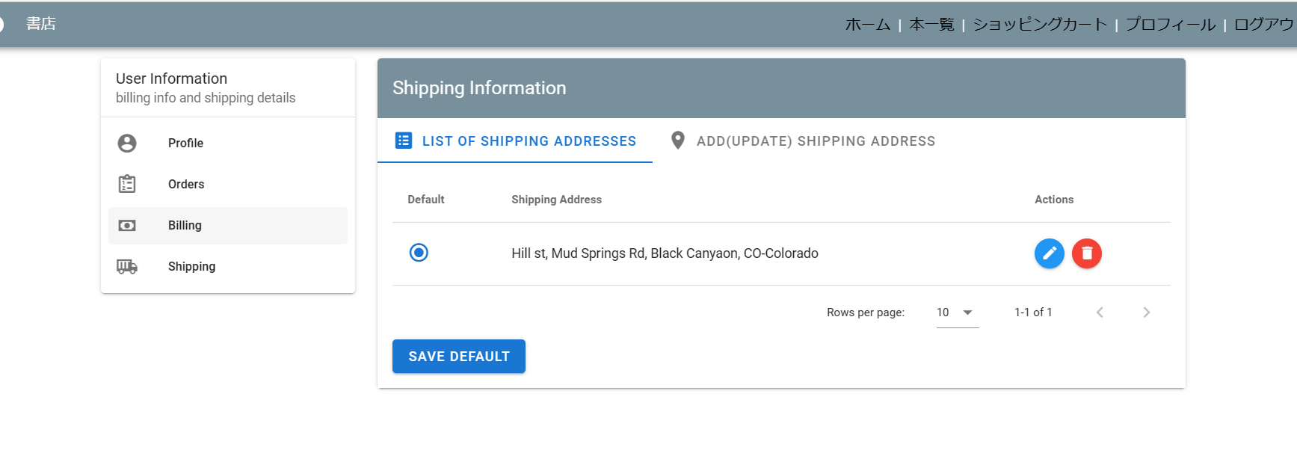

02_008_015

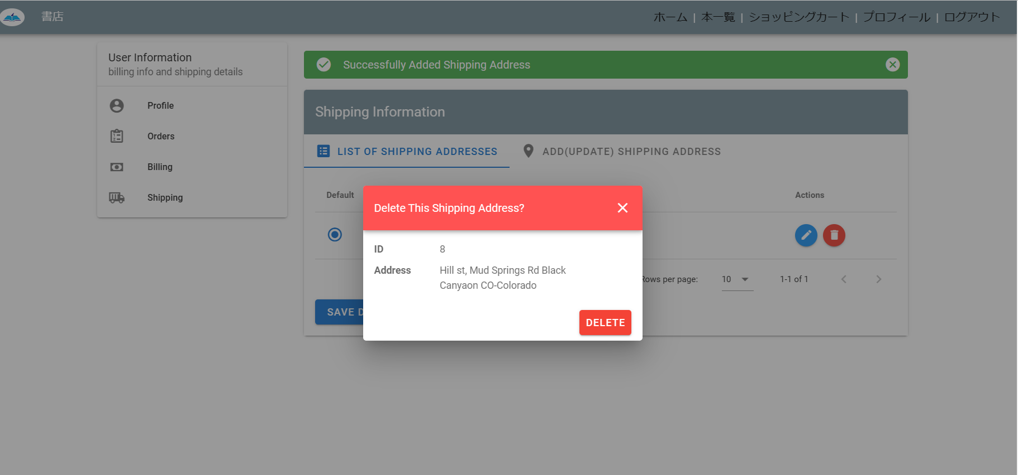
確認ダイアログボックス

